Primera pregunta
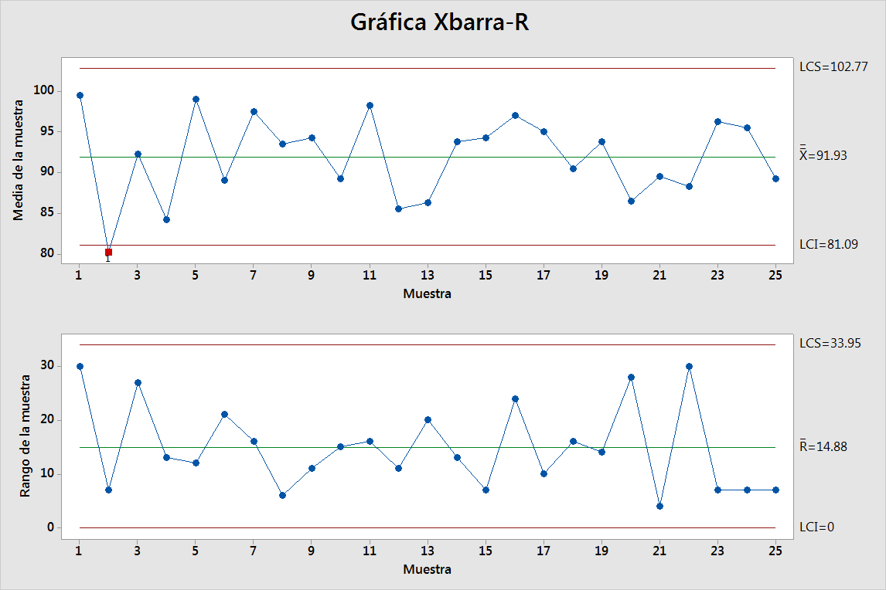
Sub grupo | X1 | X2 | X3 | X4 | x̅ | R̅ | Sub grupo | 1 | 2 | 3 | 4 | 5 | 6 | 7 | 8 | 9 | 10
1 | 95 | 90 | 93 | 120 | 99.50 | 30 | x̅ | 99.50 | 80.25 | 92.25 | 84.25 | 99.00 | 89.00 | 97.50 | 93.50 | 94.25 | 89.25
2 | 76 | 81 | 81 | 83 | 80.25 | 7 | R̅ | 30 | 7 | 27 | 13 | 12 | 21 | 16 | 6 | 11 | 15
3 | 107 | 80 | 87 | 95 | 92.25 | 27 | Sub grupo | 11 | 12 | 13 | 14 | 15 | 16 | 17 | 18 | 19 | 20
4 | 83 | 77 | 87 | 90 | 84.25 | 13 | x̅ | 98.25 | 85.50 | 86.25 | 93.75 | 94.25 | 97.00 | 95.00 | 90.50 | 93.75 | 86.50
5 | 105 | 93 | 95 | 103 | 99.00 | 12 | R̅ | 16 | 11 | 20 | 13 | 7 | 24 | 10 | 16 | 14 | 28
6 | 88 | 76 | 95 | 97 | 89.00 | 21 | Sub grupo | 21 | 22 | 23 | 24 | 25
7 | 100 | 87 | 100 | 103 | 97.50 | 16 | x̅ | 89.50 | 88.25 | 96.25 | 95.50 | 89.25
8 | 97 | 91 | 92 | 94 | 93.50 | 6 | R̅ | 4 | 30 | 7 | 7 | 7
9 | 90 | 91 | 95 | 101 | 94.25 | 11
10 | 93 | 79 | 91 | 94 | 89.25 | 15
11 | 106 | 97 | 100 | 90 | 98.25 | 16
12 | 89 | 91 | 80 | 82 | 85.50 | 11
13 | 92 | 83 | 95 | 75 | 86.25 | 20
14 | 87 | 90 | 100 | 98 | 93.75 | 13
15 | 97 | 95 | 95 | 90 | 94.25 | 7
16 | 82 | 106 | 99 | 101 | 97.00 | 24
17 | 100 | 95 | 95 | 90 | 95.00 | 10
18 | 81 | 94 | 97 | 90 | 90.50 | 16
19 | 98 | 101 | 87 | 89 | 93.75 | 14
20 | 78 | 96 | 100 | 72 | 86.50 | 28
21 | 91 | 91 | 87 | 89 | 89.50 | 4
22 | 76 | 91 | 106 | 80 | 88.25 | 30
23 | 95 | 97 | 100 | 93 | 96.25 | 7
24 | 92 | 99 | 97 | 94 | 95.50 | 7
25 | 92 | 85 | 90 | 90 | 89.25 | 7
 |  |  |  |  | 91.93 | 14.88
 |  |  |  |  | 2298.25
Especificación |  |  |  |  | 92.42
Ls | 130
Lc | 102.5
Li | 75
d2 | 2.06
Sigma | 7.22
Cp | 1.27
Cpk | 0.80 | 1.73
Cpm | 0.74
t | 52.18 | 101.67 | 12.40
St | 2%
Zt Ls | Zt Li | Buenas | Defectuosas
100% | 1% | 99% | 0.80%
El estado del proceso es estable pero incapaz

Tercera pregunta
 | M/M/s queuing computations |  |  |  |  |  |  |  |  | lambda/mu | 0.375 |  | s-1 | 0 |  |  | THE ARRIVAL RATE SHOULD BE LESS THAN THE OVERALL SERVICE RATE!
 |  | Arrival rate |  | 7.5 | per hour | Assumes Poisson process for |  |  |  | /s | 0.375
 |  | Service rate |  | 20 | per hour | arrivals and services. |  |  |  |  | 0.6 |  |  | s factorial = |  | 1
 |  | Number of servers |  | 1 | (max of 40)
 |  | Time Unit |  | hour |  |  |  |  |  | P(0) = | 0.625 |  | 0.375 | 1
 | Utilization |  |  |  | 37.50% |  |  |  |  |  |  | P(n) |  | 1 | 1
 | P(0), probability that the system is empty |  |  |  | 0.6250 |  |  |  |  | 0 | 1 | 0.625 | 0.625 | 1 | 1
 | Lq, expected queue length |  |  |  | 0.2250 |  |  |  |  | 1 | 0 | 0.234375 | 0 | 1 | 1
 | L, expected number in system |  |  |  | 0.6000 |  |  |  |  | 2 | 0 | 0.087890625 | 0 | 1 | 1
 | Wq, expected time in queue |  |  |  | 0.0300 | hours | 1.8 |  |  | 3 | 0 | 0.032958984375 | 0 | 1 | 1
 | W, expected total time in system |  |  |  | 0.0800 | hours | 4.8 |  |  | 4 | 0 | 0.012359619141 | 0 | 1 | 1
 | Probability that a customer waits |  |  |  | 0.3750 |  |  |  |  | 5 | 0 | 0.0046348571777 | 0 | 1 | 1
0 | 0.625
1 | 0.234375
2 | 0.087890625
3 | 0.032958984375
4 | 0.012359619141
5 | 0.0046348571777
6 | 0.0017380714417
7 | 0.00065177679062
8 | 0.00024441629648
9 | 9.1656111181E-05
10 | 3.4371041693E-05
11 | 1.2889140635E-05
12 | 4.833427738E-06
13 | 1.8125354018E-06
14 | 6.7970077566E-07
15 | 2.5488779087E-07
16 | 9.5582921578E-08
17 | 3.5843595592E-08
18 | 1.3441348347E-08
19 | 5.0405056301E-09
20 | 1.8901896113E-09
21 | 7.0882110423E-10
22 | 2.6580791409E-10
23 | 9.9677967782E-11
24 | 3.7379237918E-11
25 | 1.4017214219E-11
26 | 5.2564553323E-12
27 | 1.9711707496E-12
28 | 7.391890311E-13
29 | 2.7719588666E-13
30 | 1.039484575E-13
31 | 3.8980671562E-14
32 | 1.4617751836E-14
33 | 5.4816569384E-15
34 | 2.0556213519E-15
35 | 7.7085800696E-16
36 | 2.8907175261E-16
37 | 1.0840190723E-16
38 | 4.0650715211E-17
39 | 1.5244018204E-17
40 | 5.7165068265E-18
 |  |  |  |  |  |  |  |  |  | 6 | 0 | 0.0017380714417 | 0 | 1 | 1
 |  |  |  |  |  |  |  |  |  | 7 | 0 | 0.00065177679062 | 0 | 1 | 1
 |  |  |  |  |  |  |  |  |  | 8 | 0 | 0.00024441629648 | 0 | 1 | 1
 |  |  |  |  |  |  |  |  |  | 9 | 0 | 9.1656111181E-05 | 0 | 1 | 1
 |  |  |  |  |  |  |  |  |  | 10 | 0 | 3.4371041693E-05 | 0 | 1 | 1
 |  |  |  |  |  |  |  |  |  | 11 | 0 | 1.2889140635E-05 | 0 | 1 | 1
 |  |  |  |  |  |  |  |  |  | 12 | 0 | 4.833427738E-06 | 0 | 1 | 1
 |  |  |  |  |  |  |  |  |  | 13 | 0 | 1.8125354018E-06 | 0 | 1 | 1
 | l | Wq | Wq | Lq | Ls | Cw | Cs | Total/hora | Costo total | 14 | 0 | 6.7970077566E-07 | 0 | 1 | 1
 | 300/8 |  |  |  |  | 10 | 8 |  | Tienda | 15 | 0 | 2.5488779087E-07 | 0 | 1 | 1
 |  |  |  |  |  |  |  |  | 8 hrs | 16 | 0 | 9.5582921578E-08 | 0 | 1 | 1
C | 1 cola-varios servidores |  |  |  |  |  |  |  |  | 17 | 0 | 3.5843595592E-08 | 0 | 1 | 1
1 | 37.5 | 0.16666666667 | ¨1/6 | 6.25 | 7.127 | 71.27 | 8 | 79.27 | 634.16 | 18 | 0 | 1.3441348347E-08 | 0 | 1 | 1
2 | 37.5 | 0.1 | ¨1/10 | 3.75 | 4.627 | 46.27 | 16 | 62.27 | 498.16 | 19 | 0 | 5.0405056301E-09 | 0 | 1 | 1
3 | 37.5 | 0.066666666667 | ¨1/15 | 2.5 | 3.377 | 33.77 | 24 | 57.77 | 462.16 | 20 | 0 | 1.8901896113E-09 | 0 | 1 | 1
4 | 37.5 | 0.05 | ¨1/20 | 1.875 | 2.752 | 27.52 | 32 | 59.52 | 476.16
 |  |  |  |  |  |  |  |  |  | 21 |  | 7.0882110423E-10 | 0 | 1 | 1
 |  |  |  |  |  |  |  |  |  | 22 |  | 2.6580791409E-10 | 0 | 1 | 1
 |  |  | l / µ | ´=37,5/42,76 | 0.877 |  |  |  |  | 23 |  | 9.9677967782E-11 | 0 | 1 | 1
 |  |  |  |  |  |  |  |  |  | 24 |  | 3.7379237918E-11 | 0 | 1 | 1
 |  |  |  |  |  |  |  |  |  | 25 |  | 1.4017214219E-11 | 0 | 1 | 1

 |  |  |  |  |  |  |  |  |  | 26 |  | 5.2564553323E-12 | 0 | 1 | 1
 |  |  |  |  |  |  |  |  |  | 27 |  | 1.9711707496E-12 | 0 | 1 | 1
 |  |  |  |  |  |  |  |  |  | 28 |  | 7.391890311E-13 | 0 | 1 | 1
 |  |  |  |  |  |  |  |  |  | 29 |  | 2.7719588666E-13 | 0 | 1 | 1
 |  |  |  |  |  |  |  |  |  | 30 |  | 1.039484575E-13 | 0 | 1 | 1
 |  |  |  |  |  |  |  |  |  | 31 |  | 3.8980671562E-14 | 0 | 1 | 1
 |  |  |  |  |  |  |  |  |  | 32 |  | 1.4617751836E-14 | 0 | 1 | 1
 |  |  |  |  |  |  |  |  |  | 33 |  | 5.4816569384E-15 | 0 | 1 | 1
 |  |  |  |  |  |  |  |  |  | 34 |  | 2.0556213519E-15 | 0 | 1 | 1
 |  |  |  |  |  |  |  |  |  | 35 |  | 7.7085800696E-16 | 0 | 1 | 1
 |  |  |  |  |  |  |  |  |  | 36 |  | 2.8907175261E-16 | 0 | 1 | 1
 |  |  |  |  |  |  |  |  |  | 37 |  | 1.0840190723E-16 | 0 | 1 | 1
 |  |  |  |  |  |  |  |  |  | 38 |  | 4.0650715211E-17 | 0 | 1 | 1
 |  |  |  |  |  |  |  |  |  | 39 |  | 1.5244018204E-17 | 0 | 1 | 1
 |  |  |  |  |  |  |  |  |  | 40 |  | 5.7165068265E-18 | 0 | 1 | 1
 |  |  |  |  |  |  |  |  |  |  |  |  |  | 1 | 1
 |  |  |  |  |  |  |  |  |  |  |  |  |  | 1 | 1
 |  |  |  |  |  |  |  |  |  |  |  |  |  | 1 | 1
 |  |  |  |  |  |  |  |  |  |  |  |  |  | 1 | 1
 |  |  |  |  |  |  |  |  |  |  |  |  |  | 1 | 1
 |  |  |  |  |  |  |  |  |  |  |  |  |  | 1 | 1
 |  |  |  |  |  |  |  |  |  |  |  |  |  | 1 | 1

Cuarta pregunta
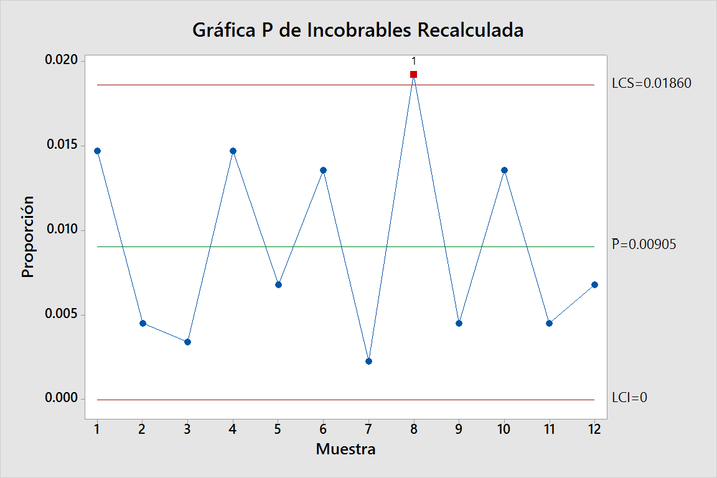
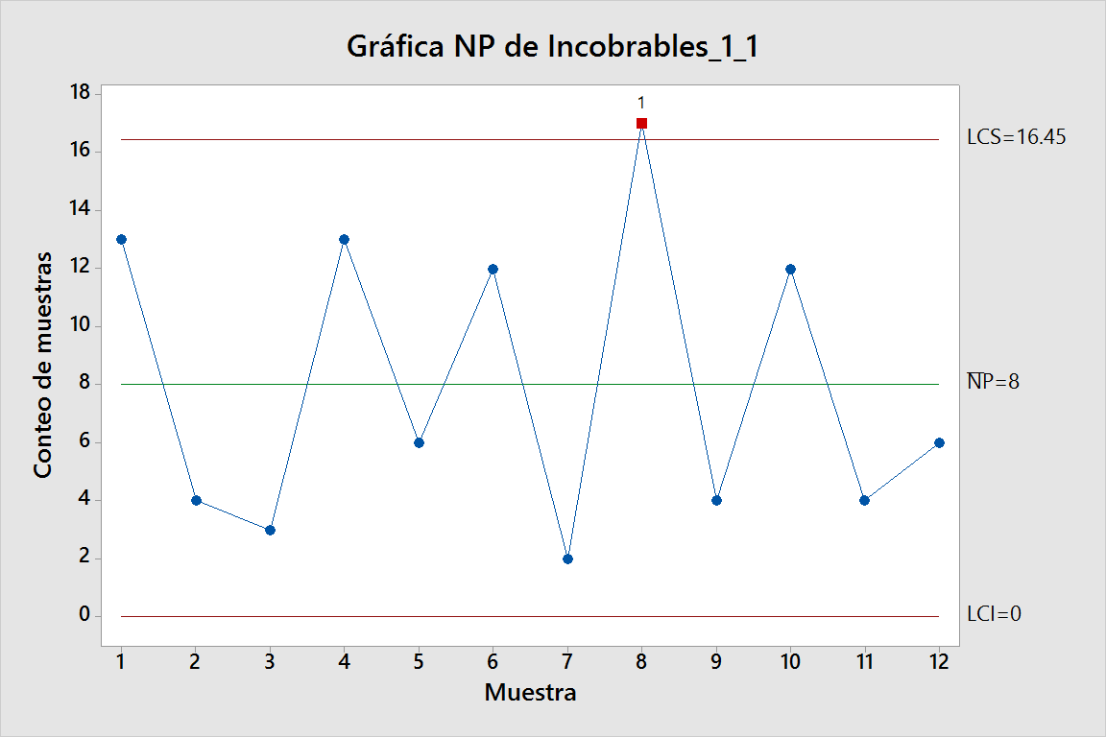
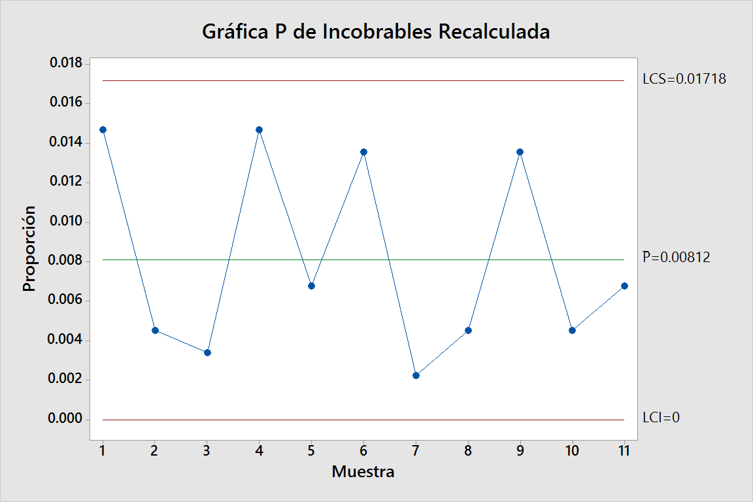
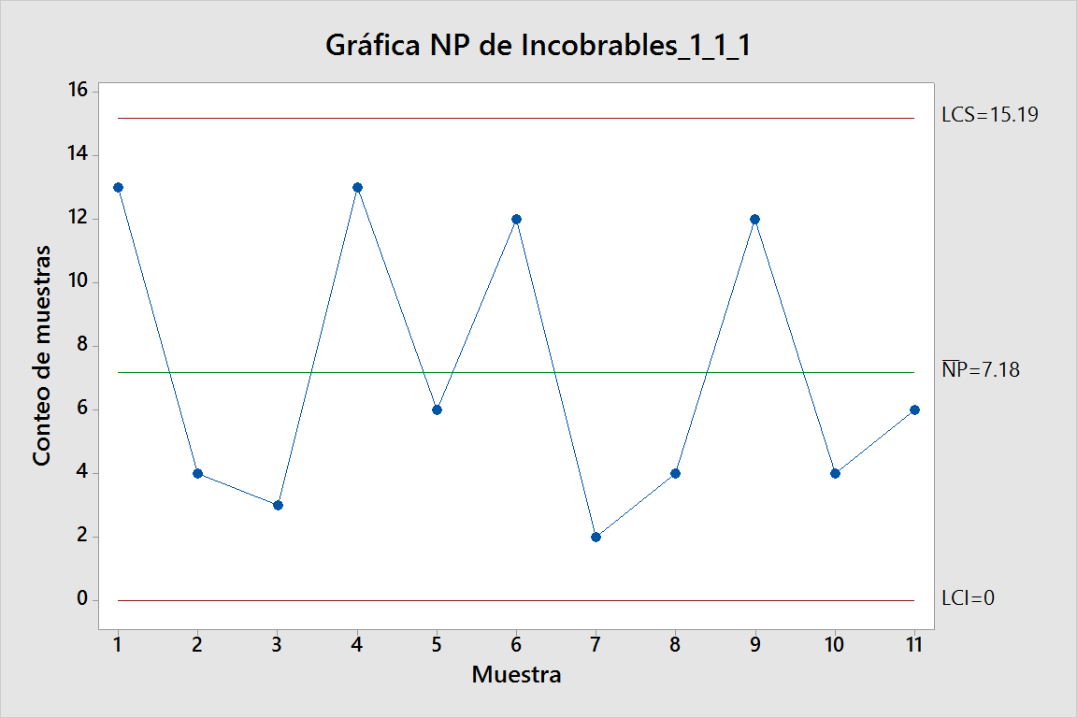
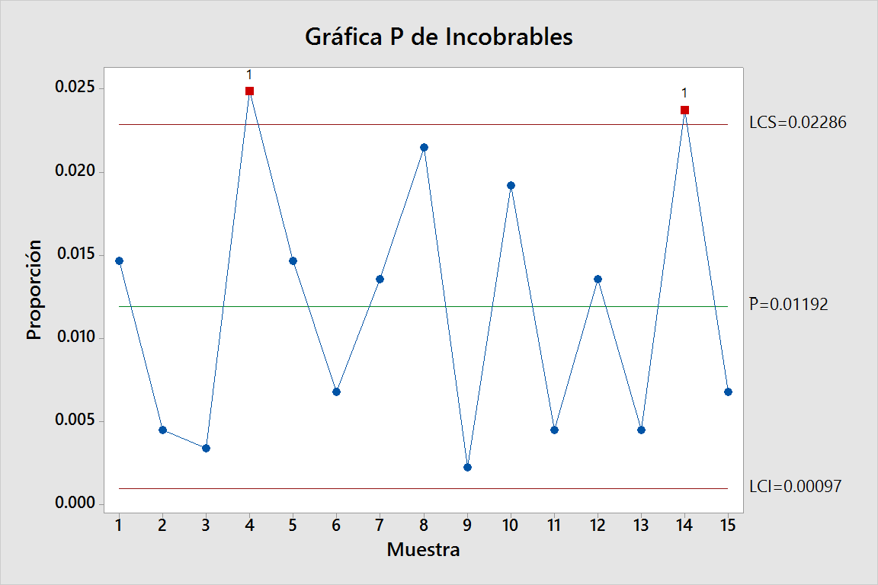
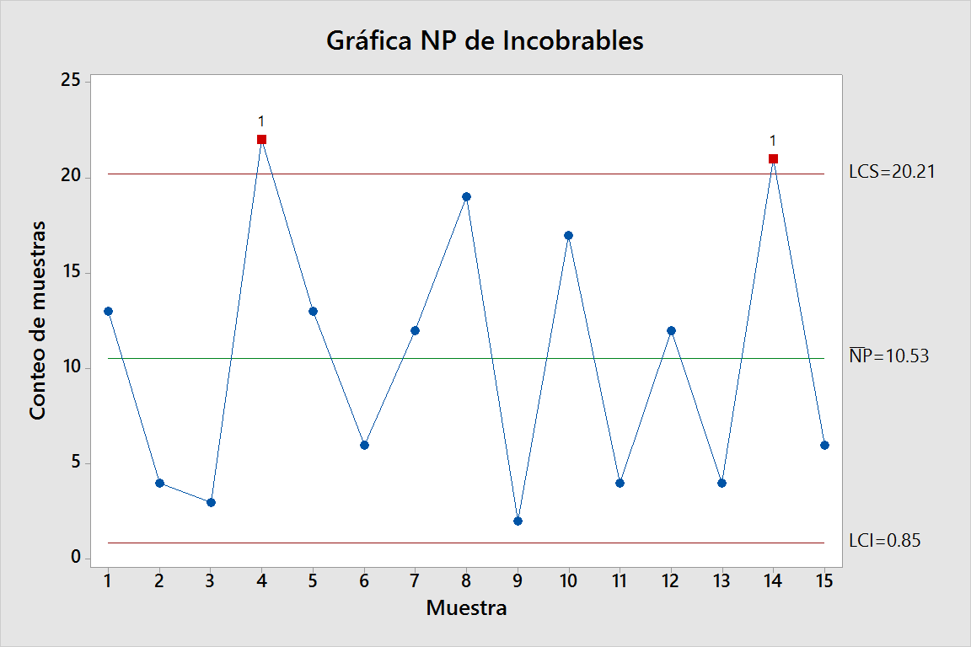
Analista | Análisis de Créditos | Incobrables obtenidos | Analisis de Creditos
1 | 920 | 13 | 884
2 | 893 | 4 | 884
3 | 849 | 3 | 884
4 | 789 | 22 | 884
5 | 802 | 13 | 884
6 | 910 | 6 | 884
7 | 938 | 12 | 884
8 | 976 | 19 | 884
9 | 936 | 2 | 884
10 | 857 | 17 | 884
11 | 820 | 4 | 884
12 | 853 | 12 | 884
13 | 947 | 4 | 884
14 | 930 | 21 | 884
15 | 847 | 6 | 884
 | 884

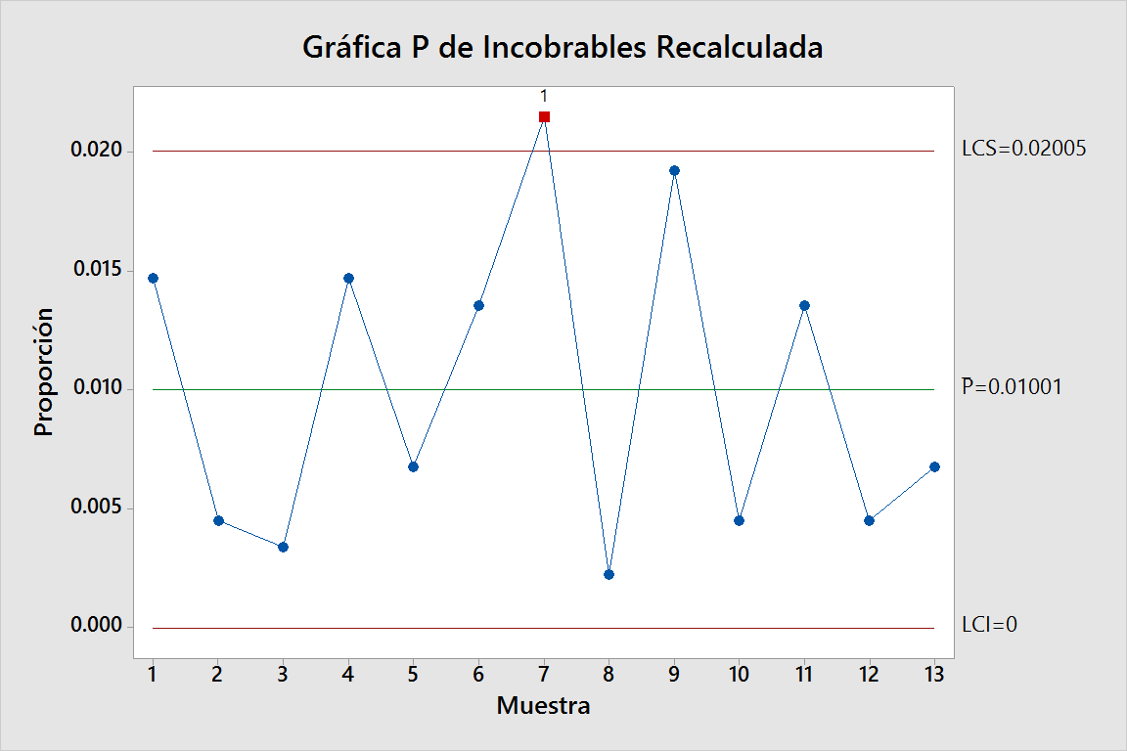
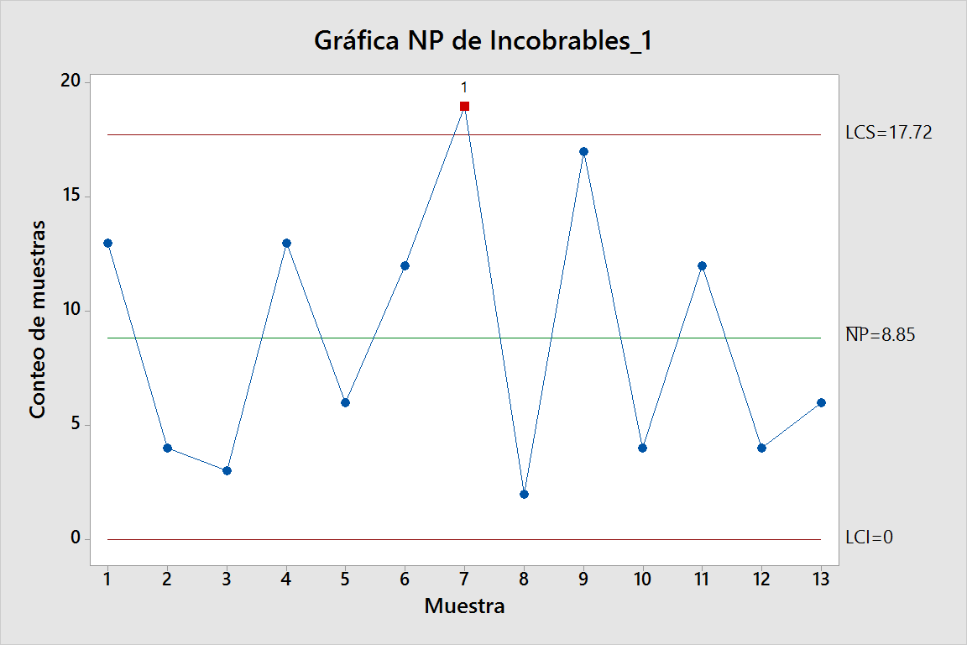
R/ Se puede observar que los analistas 4, 14, 8 y 10 están por fuera de 3 desviaciones estándar por lo que su variabilidad es fuera de lo normal. Podemos afirmar que su trabajo como analistas no es satisfactorio ya que otorgan créditos incobrables en una tasa mucho mayor que los demás, se debe proceder con un proceso de capacitación con ellos.

